상품제안서
점보 비치볼 48~50cm | 상품코드: F27343

 |  |  |  |  |  |  | 02-412-0044 | www.easy1.co.kr
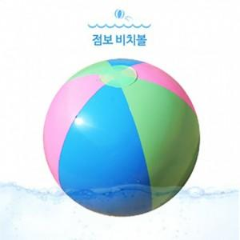

【상세/제작정보】 | 기본수량 미만 인쇄시 비용 추가. 개별opp포함,종이케이스 인쇄는 별도문의 제품크기 :48~50cm 실제크기 :바람넣은 상태 실지름 40cm

【인쇄/포장옵션】 | 실크, 전사인쇄 / 포장불가능

【공급단가】 | 수량 | 1,000~ | 2,000~ | 3,000~ | 5,000~ | 10,000~
*VAT별도 | 단가 | 2,880원 | 2,830원 | 2,760원 | 2,710원 | 2,640원

【상품 URL】 | https://easy1.co.kr:443/src/goods_detail.php?gdno=27343

